吸入病毒颗粒数参考依据
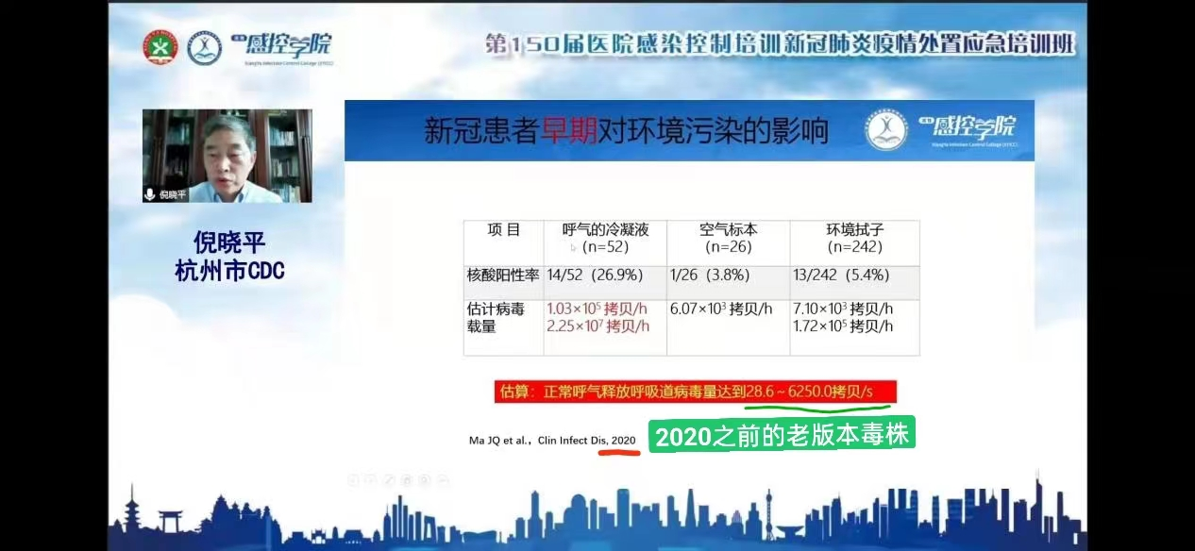

因为现有病毒版本载量高于过去，按5000拷贝/s，即每秒呼出5000个病毒颗粒。有报道，双方都不戴口罩走路路过感染，假设一次呼吸3秒，排出15000，吸入六分之一感染，则得估算感染阈限为2500。表格计算时，忽略时间累积清除作用。

